Test
TEST - RAZONAMIENTO LOGICO-MATEMÁTICO

TEST - RAZONAMIENTO LOGICO-MATEMÁTICO

 | Marque en color Amarillo la respuesta Correcta.

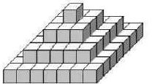
 |  | Nota
 | 1. ¿Cuántos cubitos formaran la siguiente figura, siguiendo el mismo orden de la sucesión?
 | A) 165
 | B) 81
 | C) 130
 | D) No se sabe
 | E) 84
 | 2. Se colocan 27 cubitos formando un solo cubo, y se pinta cada cara del cubo grande. El número de cubos que tiene 1; 2 y 3 caras pintadas en cada caso, respectivamente es:
 | A) 4, 10 y 8
 | B) 10, 6 y2
 | C) 6, 10 y 6
 | D) 6 ; 12 y 8
 | E) 4, 12 y 8
 | 3. De acuerdo a la figura de la derecha, ¿qué fracción representa la parte de color negro?
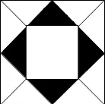
 | A) 1/4
 | B) 1/16
 | C) 1/2
 | D) 1/8
 | E) 4/13
 | 4. ¿Cuál es el resultado de la operación? 4-8+11-9-4+1=
 | A) 0
 | B) 4
 | C) 5
 | D) -5
 | E) -4
 | 5. ¿Cuáles son los 2/3 de los 3/4 de 20?
 | A) 12
 | B) 10
 | C) 5
 | D) 4
 | E) 15
 | 6. Raúl cumplirá 16 años dentro de 7 meses. ¿Cuántos meses le faltan para cumplir 18 años?
 | A) 36
 | B) 19
 | C) 31
 | D) 9
 | E) 24
 | 7. Si los tres cuartos de un número es 120; ¿cuál es ese número?
 | A) 120
 | B) 40
 | C) 360
 | D) 160
 | E) No se puede determinar.
 | 8. En una bolsa hay pelotas, tres de ellas son rojas y dos son blancas. Al sacar tres pelotas, una es blanca. ¿Cuántas pelotas quedan en la bolsa y de qué color?
 | A) Una blanca y una roja
 | B) Una roja
 | C) Dos rojas
 | D) Una blanca
 | E) Dos blancas
 | 9. ¿Cuál es el número que falta en la serie: 3, 10, 8, 15, ___ 20, 18?
 | A) 13
 | B) 18
 | C) 10
 | D) 9
 | E) 20
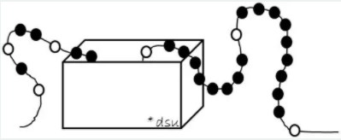
 | 10. Observa y analiza la siguiente figura, luego contesta; ¿cuántas perlas negras tiene el collar?
 | A) 20
 | B) 45
 | C) 15
 | D) 44
 | E) 23
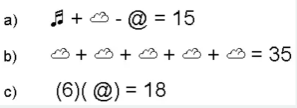
 | 11. Siguiendo un orden lógico el valor del símbolo ♬ es:
 | A) 11
 | B) 14
 | C) 15
 | D) 13
 | E) 12
 | 12. Una costurera tiene dos listones de longitudes 75 cm y 175 cm y necesita cortar ambos en listones lo más largos posibles y de igual longitud sin que le sobre material. ¿Cuál es la medida?
 | A) 15cm
 | B) 5 cm
 | C) 10 cm
 | D) 75 cm
 | E) 25 cm
 | 13. Determina los siguientes dos números en la siguiente secuencia: 1, 3, 3, 7, 5, 11, 7, 15, ___ , ___
 | A) 9, 21
 | B) 9, 19
 | C) 19, 17
 | D) 15, 17
 | E) 21, 23
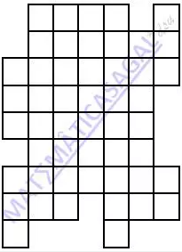
 | 14. ¿Cuál es el perímetro de la siguiente figura?
 | A) 32
 | B) 63
 | C) No se puede determinar.
 | D) 50
 | E) 42
 | 15. En una escuela todos estudiantes reciben una de las cuatro calificaciones: A, B, C y D. Si 1/4 obtienen A, 1/2 obtienen B, 1/5 obtienen C y 20 alumnos reciben D. ¿Cuántos estudiantes hay en total en la escuela?
 | A) 120
 | B) 400
 | C) 200
 | D) 100
 | E) 60

